关系图
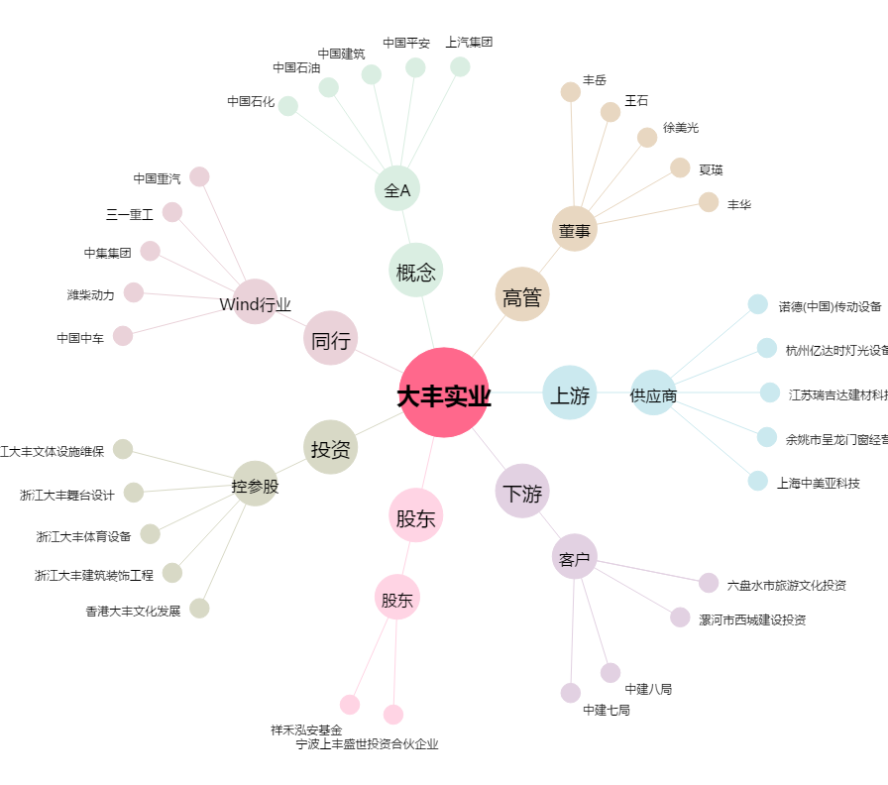
大丰实业[603081.SH] - 关系概览图

